Sheet2
酒店名 | 英文名 | 位置 | 价格 | 特点 | 缺点
曼谷玛卡萨美居酒店曼谷麦卡桑美居酒店 | Mercure Bangkok Makkasan | 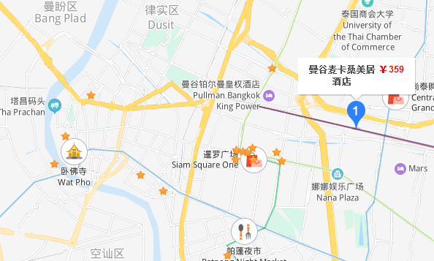 |  |  | 离暹罗商圈较远, 个别评论态度不好
曼谷宜必思尚品素坤逸康福酒店 | IBIS STYLES BANGKOK SUKHUMVIT PHRA KHANONG | 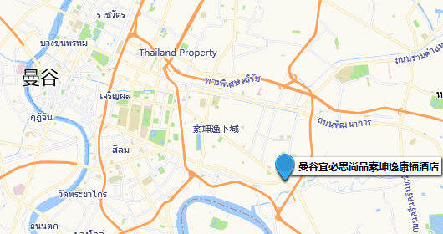 | 355/1419 | 离商圈远, 但离BTS很近, 门口有便利店, 多数评论很干净 | 所有窗户不能开窗,
曼谷沙吞智选假日酒店 | Holiday Inn Express Bangkok Sathorn | 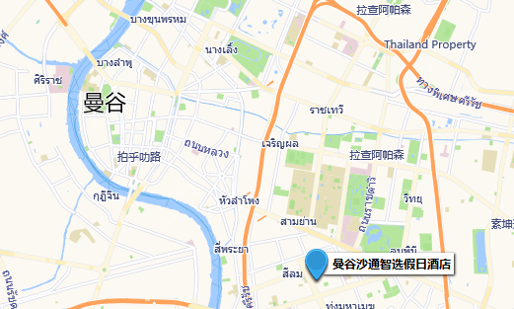 | 380/1518 | 王权云顶附近, 离BTS很近 | 18年及以前有关于服务和卫生的差评, 19年的还好

